상품제안서
보틀로만 모카 손잡이머그 400ml | 상품코드: S36519

 |  |  |  |  |  |  | 02-713-8555 | www.synergygift.co.kr
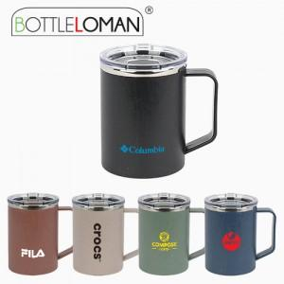

【상세/제작정보】 | - 1도인쇄 100개 미만 인쇄비 추가됩니다.<br>- 개별인박스 및 선물포장지는 예고없이 변경될 수 있습니다.

【인쇄/포장옵션】 | 실크 / 포장지포장

【공급단가】 | 수량 | 50~ | 100~ | 500~ | 1,000~ | 3,000~
*VAT별도 | 단가 | 5,850원 | 5,530원 | 5,260원 | 5,130원 | 5,040원

【상품 URL】 | https://www.synergygift.co.kr:443/src/goods_detail.php?gdno=36519

